Escopo_ADR_1
ESCOPO DE VERIFICAÇÃO INFRAESTRUTURA PROCESSO DE ALTERAÇÃO CADASTRAL | Aeródromo: | XXXX
 | Aeronave Crítica: | 1A
Processo ANAC nº: XXXXXXXXXXXX | Condição Operacional: | Visual Diurno
Gerência Técnica de Engenharia Aeroportuária - GTEA/GCOP/SIA
Item | Tipo de Verificação (inspeção/documental) | Resultado por infraestrutura (Conforme / Não conforme / Não avaliado / Não se aplica) | Observações (Fundamentação, referências, evidências e justificativas)
 |  | ADR
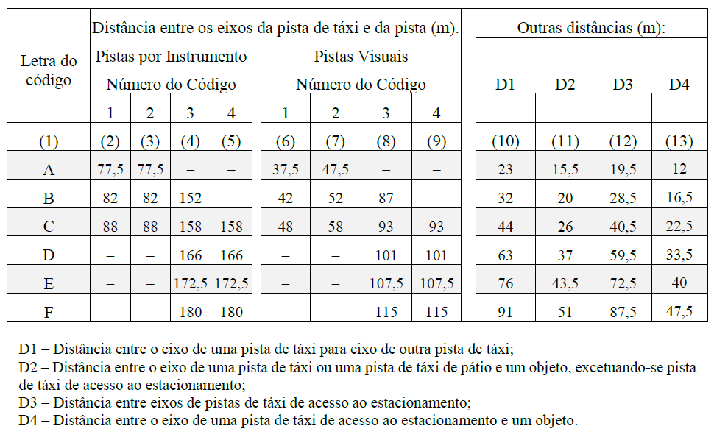 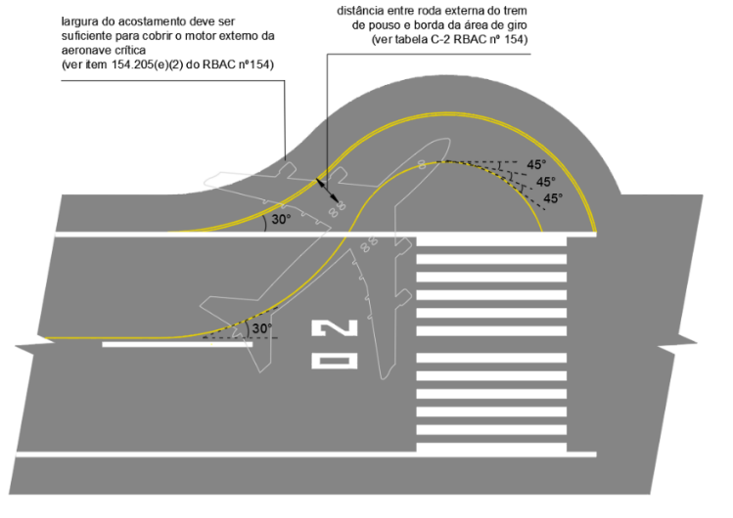 154.301 Indicadores e dispositivos de sinalização
154.301 Indicadores e dispositivos de sinalização (a) Indicadores de direção de vento (1) Aplicação Um aeródromo deve estar equipado com, no mínimo, um indicador de direção de vento. | Documental |  | Desenhos técnicos As-built do indicador de direção de vento. Fotos e/ou vídeos do indicador de direção de vento. Verificar item 4.2.4 do "Guia de Apresentação de Evidências de Infraestrutura".
154.301 Indicadores e dispositivos de sinalização (a) Indicadores de direção de vento (2) Localização Um indicador de direção de vento deve estar localizado de forma a ser visível para uma aeronave em voo ou na área de movimento e de modo que possa estar livre de efeitos de distúrbios de ar causados por objetos nas redondezas. | Documental |  | Desenhos técnicos As-built do indicador de direção de vento. Fotos e/ou vídeos do indicador de direção de vento. Verificar item 4.2.4 do "Guia de Apresentação de Evidências de Infraestrutura".
154.301 Indicadores e dispositivos de sinalização (a) Indicadores de direção de vento (3) Características (i) O indicador de direção de vento deve ter a forma de um cone vazado, construído de modo a dar uma clara indicação de direção de vento de superfície e uma indicação genérica da velocidade de vento. | Documental |  | Desenhos técnicos As-built do indicador de direção de vento. Fotos e/ou vídeos do indicador de direção de vento. Verificar item 4.2.4 do "Guia de Apresentação de Evidências de Infraestrutura".
154.301 Indicadores e dispositivos de sinalização (a) Indicadores de direção de vento (3) Características (ii) O cone deve ser dimensionado de modo a: (A) ficar totalmente estendido quando exposto a ventos com velocidades iguais ou superiores a 15 nós; (B) indicar a direção de ventos com velocidades iguais ou superiores a 3 nós. | Documental |  | Desenhos técnicos As-built do indicador de direção de vento. Fotos e/ou vídeos do indicador de direção de vento. Verificar item 4.2.4 do "Guia de Apresentação de Evidências de Infraestrutura".
IS nº 154-003A 6.2 – Indicadores e dispositivos de sinalização 6.2.1. [FC 154.301(a)(3)(ii)] – O cone do indicador de direção de vento deve ter comprimento não inferior a 3,6 metros. Na maior extremidade, deve ter diâmetro não inferior a 0,9 metro e, na menor extremidade, diâmetro não inferior a 0,25 metro, conforme Figura 1. | Documental |  | Desenhos técnicos As-built do indicador de direção de vento. Fotos e/ou vídeos do indicador de direção de vento. Verificar item 4.2.4 do "Guia de Apresentação de Evidências de Infraestrutura".
154.301 Indicadores e dispositivos de sinalização (a) Indicadores de direção de vento (3) Características (iii) O tamanho e as cores devem ser selecionados de modo a fazer com que o indicador de direção de vento seja claramente visível e compreensível a partir de uma altura de, no mínimo, 300 m, considerando-se também as superfícies que rodeiam o indicador | Documental |  | Desenhos técnicos As-built do indicador de direção de vento. Fotos e/ou vídeos do indicador de direção de vento. Verificar item 4.2.4 do "Guia de Apresentação de Evidências de Infraestrutura".
154.301 Indicadores e dispositivos de sinalização (a) Indicadores de direção de vento (3) Características (iv) A localização de pelo menos um indicador da direção de vento deve ser marcada com uma faixa circular de 15 m de diâmetro externo e 1,2 m de largura. A faixa deve ter como centro o suporte do indicador de direção de vento, e deve ser de uma cor que cause contraste adequado, de preferência o branco. | Documental |  | Desenhos técnicos As-built do indicador de direção de vento. Fotos e/ou vídeos do indicador de direção de vento. Verificar item 4.2.4 do "Guia de Apresentação de Evidências de Infraestrutura".
